Find
淡江大學管理科學研究所*Vincent | 12 | 淡江大學管理科學研究所 | Vincent
長庚大學通識中心*Morgan | 9 | 長庚大學通識中心 | Morgan | F:\改版\新增資料夾\[CH09文字函數(參考答案).XLS]a-d
博碩文化*Herbert&Channel | 5 | 博碩文化 | Herbert&Channel |  |  | =CELL("filename")
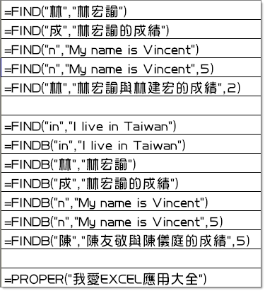
 |  |  |  | 35 | 總長度 | =LEN(F2)
1 |  |  |  | 13 | [ 的位置 | =FIND("[",F2)
5 |  |  |  | 32 | ] 的位置 | =FIND("]",F2)
4 |  |  |  | 18 | 檔案名稱的長度 | =LEN(F2)-LEN(MID(F2,FIND("]",F2),10))-FIND("[",F2)
14 |  |  |  | CH09文字函數(參考答案).XLS |  | =MID(F2,FIND("[",F2)+1,LEN(F2)-FIND("[",F2)-LEN(MID(F2,FIND("]",F2),20)))
5

8
8
1
9
4
14
9

我愛excel應用大全

Replace
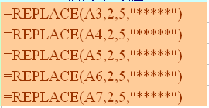
博碩管研所招生成績
準考證號碼 | 姓名 | 國文 | 英文 | 專業科目 | 加權總分 | 彌封準考證
A-94-226 | 林宏諭 | 89 | 83 | 83 | 255 | A*****26
A-18-209 | 陳偉忠 | 92 | 76 | 90 | 258 | A*****09
A-65-495 | 莊慧玲 | 55 | 53 | 99 | 207 | A*****95
A-67-234 | 陳友敬 | 98 | 51 | 75 | 224 | A*****34
A-13-134 | 陳玉玲 | 70 | 88 | 69 | 227 | A*****34

